Sheet1
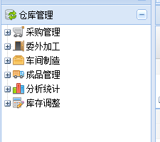

将2014年前的数据全部迁移。

 | 01.02.03系统

 |  | 采购对数表“收入数量”为零的不显示。

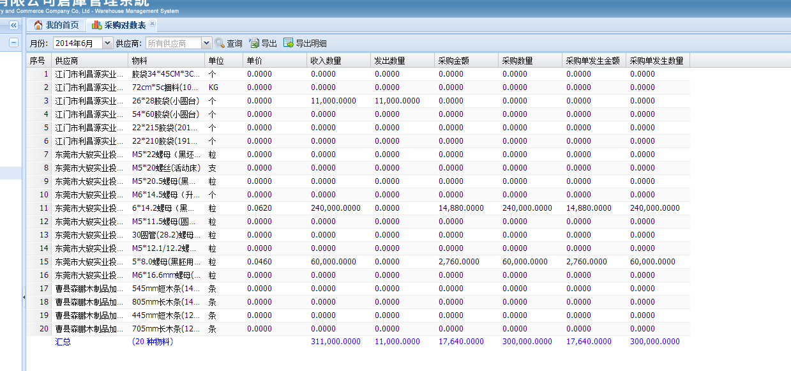

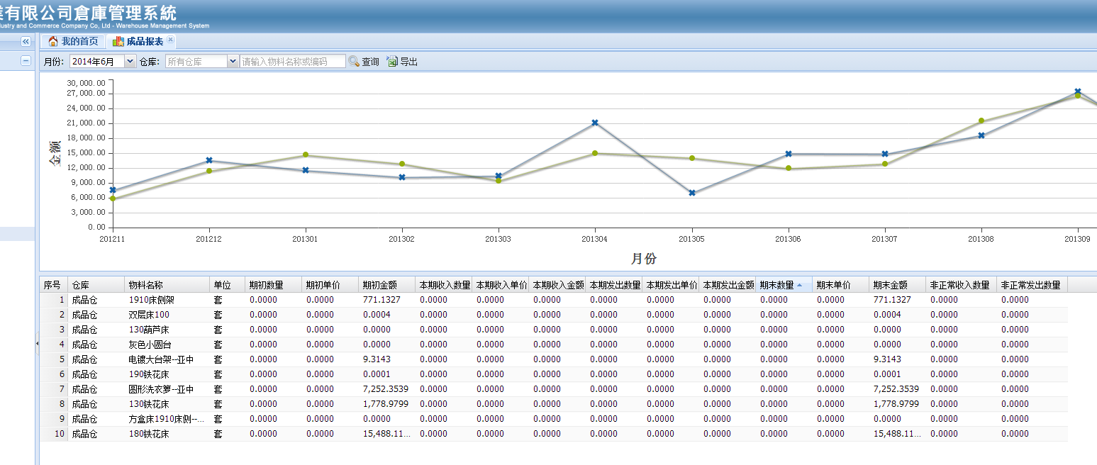

 |  | 期末数量为零，但期末金额不是为零的物料需要将金额调为零。（成品仓的物料都是经过扫描，我们无法调整。）

